LESAO SEGUIDA MORTE
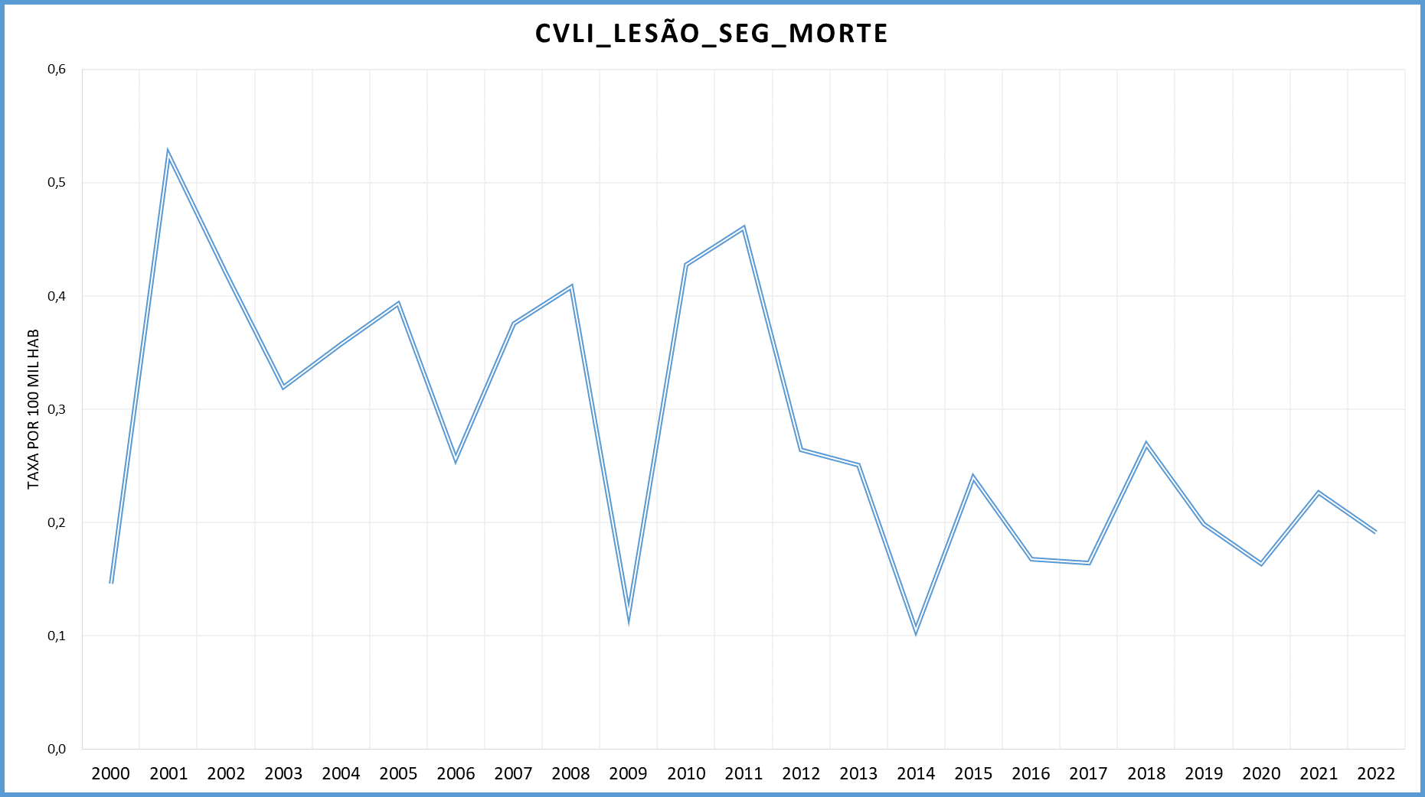
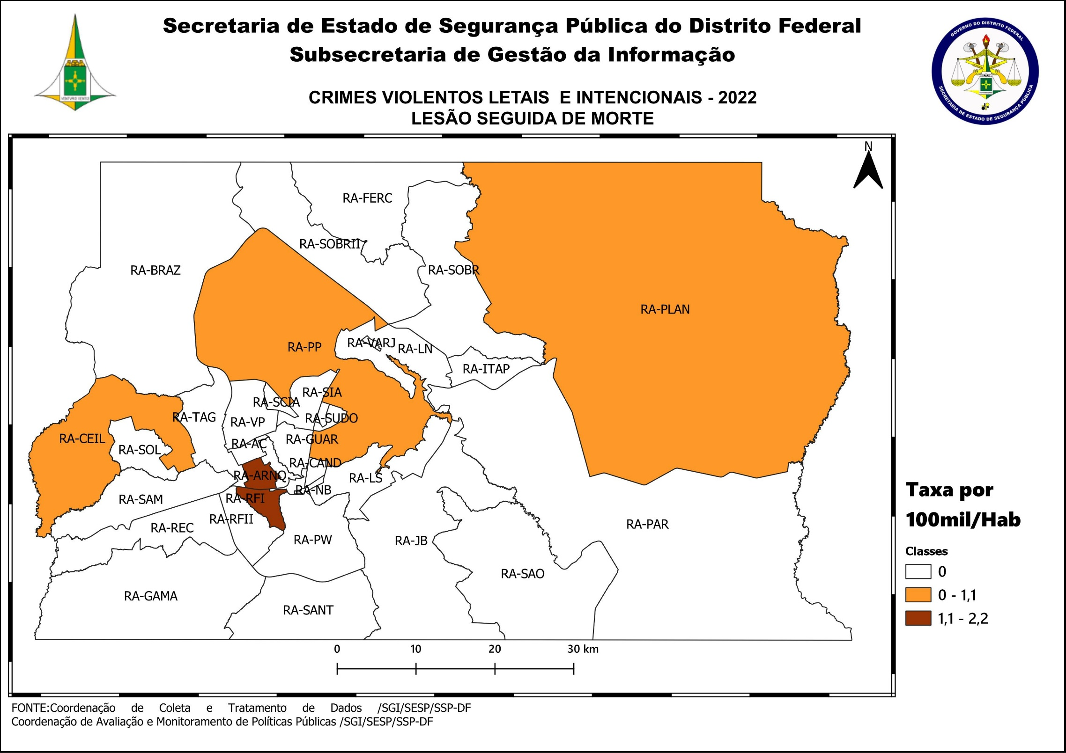
DSC_CIDADE_SEM_CEP | 2011 |  | 2012 |  | 2013 |  | 2014 |  | 2015
 | Registros de Ocorrências | Taxa 100 mil hab. | Registros de Ocorrências | Taxa 100 mil hab. | Registros de Ocorrências | Taxa 100 mil hab. | Registros de Ocorrências | Taxa 100 mil hab. | Registros de Ocorrências | Taxa 100 mil hab.
RA 01_BRASILIA | 1 | 0.5 |  | - |  | - |  | - |  | -
RA 02_GAMA |  | - | 1 | 0.8 |  | - |  | - |  | -
RA 03_TAGUATINGA |  | - | 2 | 1.0 |  | - | 1 | 0.5 |  | -
RA 04_BRAZLANDIA |  | - | 1 | 2.0 |  | - |  | - |  | -
RA 05_SOBRADINHO |  | - | 1 | 1.6 |  | - |  | - |  | -
RA 06_PLANALTINA |  | - |  | - |  | - |  | - | 2 | 1.1
RA 07_PARANOA | 1 | 2.4 |  | - |  | - |  | - |  | -
RA 08_NUCLEO BANDEIRANTE |  | - |  | - |  | - |  | - |  | -
RA 09_CEILANDIA | 3 | 0.7 | 1 | 0.2 | 4 | 0.9 |  | - |  | -
RA 10_GUARA |  | - |  | - |  | - |  | - | 2 | 1.5
RA 11_CRUZEIRO |  | - |  | - |  | - |  | - |  | -
RA 12_SAMAMBAIA | 2 | 1.0 |  | - |  | - |  | - | 1 | 0.4
RA 13_SANTA MARIA | 2 | 1.7 |  | - | 2 | 1.6 | 1 | 0.8 |  | -
RA 14_SAO SEBASTIAO | 1 | 1.3 |  | - |  | - | 1 | 1.0 | 1 | 1.0
RA 15_RECANTO DAS EMAS | 2 | 1.6 |  | - |  | - |  | - |  | -
RA 16_LAGO SUL |  | - |  | - |  | - |  | - |  | -
RA 17_RIACHO FUNDO |  | - |  | - |  | - |  | - |  | -
RA 18_LAGO NORTE |  | - |  | - |  | - |  | - |  | -
RA 19_CANDANGOLANDIA*
RA 20_AGUAS CLARAS |  | - |  | - |  | - |  | - |  | -
RA 21_RIACHO FUNDO 2 |  | - |  | - |  | - |  | - |  | -
RA 22_SUDOESTE |  | - |  | - |  | - |  | - |  | -
RA 23_VARJAO DO TORTO*
RA 24_PARK WAY*
RA 25_ESTRUTURAL |  | - |  | - | 1 | 2.8 |  | - |  | -
RA 26_SOBRADINHO 2 |  | - |  | - |  | - |  | - |  | -
RA 27_JARDIM BOTANICO |  | - | 1 | 4.1 |  | - |  | - |  | -
RA 28_ITAPOA |  | - |  | - |  | - |  | - | 1 | 1.5
RA 29_SIA*
RA 30_VICENTE PIRES |  | - |  | - |  | - |  | - |  | -
RA 31_FERCAL*
TOTAL DF | 12 | 0.5 | 7 | 0.3 | 7 | 0.3 | 3 | 0.1 | 7 | 0.2
Fonte: Banco Millenium - GEPAD/COOCOLETRA/SGI/SSPDF
* Taxa índice calculada apenas para as RA´s com população superior a 20.000 habitantes
DSC_CIDADE_SEM_CEP | 2016 |  | 2017
 | Registros de Ocorrências | Taxa 100 mil hab. | Registros de Ocorrências | Taxa 100 mil hab.
RA 01_BRASILIA | 1 | 0.5 | - | -
RA 02_GAMA |  | - | - | -
RA 03_TAGUATINGA |  | - | 2 | 0.9
RA 04_BRAZLANDIA |  | - | 1 | 1.9
RA 05_SOBRADINHO | 1 | 1.5 | 1 | 1.5
RA 06_PLANALTINA | 1 | 0.5 | 1 | 0.5
RA 07_PARANOA |  | - | - | -
RA 08_NUCLEO BANDEIRANTE |  | - | - | -
RA 09_CEILANDIA | 1 | 0.2 | - | -
RA 10_GUARA |  | - | - | -
RA 11_CRUZEIRO |  | - | - | -
RA 12_SAMAMBAIA |  | - | - | -
RA 13_SANTA MARIA |  | - | - | -
RA 14_SAO SEBASTIAO |  | - | - | -
RA 15_RECANTO DAS EMAS | 1 | 0.7 | - | -
RA 16_LAGO SUL |  | - | - | -
RA 17_RIACHO FUNDO |  | - | - | -
RA 18_LAGO NORTE |  | - | - | -
RA 19_CANDANGOLANDIA* |  |  | - | -
RA 20_AGUAS CLARAS |  | - | - | -
RA 21_RIACHO FUNDO 2 |  | - | - | -
RA 22_SUDOESTE |  | - | - | -
RA 23_VARJAO DO TORTO* |  |  | - | -
RA 24_PARK WAY* |  |  | - | -
RA 25_ESTRUTURAL |  | - | - | -
RA 26_SOBRADINHO 2 |  | - | - | -
RA 27_JARDIM BOTANICO |  | - | - | -
RA 28_ITAPOA |  | - | - | -
RA 29_SIA* |  |  | - | -
RA 30_VICENTE PIRES |  | - | - | -
RA 31_FERCAL* |  |  | - | -
TOTAL DF | 5 | 0.2 | 5 | 0.2
Fonte: Banco Millenium - GEPAD/COOCOLETRA/SGI/SSPDF
* Taxa índice calculada apenas para as RA´s com população superior a 20.000 habitantes
DSC_CIDADE_SEM_CEP | 2018 |  | 2019 |  | 2020 |  | 2021 |  | 2022
 | Registros de Ocorrências | Taxa 100 mil hab. | Registros de Ocorrências | Taxa 100 mil hab. | Registros de Ocorrências | Taxa 100 mil hab. | Registros de Ocorrências | Taxa 100 mil hab. | Registros de Ocorrências | Taxa 100 mil hab.
RA 01_BRASILIA | 0.00 | 0.00 | 0.00 | 0.00 | 1.00 | 0.43 | 0.00 | 0.00 | 1.00 | 0.46
RA 02_GAMA | 0.00 | 0.00 | 0.00 | 0.00 | 0.00 | 0.00 | 0.00 | 0.00 | 0.00 | 0.00
RA 03_TAGUATINGA | 0.00 | 0.00 | 1.00 | 0.48 | 0.00 | 0.00 | 1.00 | 0.48 | 0.00 | 0.00
RA 04_BRAZLANDIA | 2.00 | 3.74 | 0.00 | 0.00 | 0.00 | 0.00 | 0.00 | 0.00 | 0.00 | 0.00
RA 05_SOBRADINHO | 0.00 | 0.00 | 0.00 | 0.00 | 1.00 | 1.41 | 1.00 | 1.36 | 0.00 | 0.00
RA 06_PLANALTINA | 4.00 | 2.25 | 2.00 | 1.07 | 1.00 | 0.51 | 0.00 | 0.00 | 2.00 | 1.13
RA 07_PARANOA | 0.00 | 0.00 | 0.00 | 0.00 | 0.00 | 0.00 | 0.00 | 0.00 | 0.00 | 0.00
RA 08_NUCLEO BANDEIRANTE | 0.00 | 0.00 | 0.00 | 0.00 | 0.00 | 0.00 | 0.00 | 0.00 | 0.00 | 0.00
RA 09_CEILANDIA | 2.00 | 0.58 | 1.00 | 0.29 | 0.00 | 0.00 | 1.00 | 0.29 | 1.00 | 0.29
RA 10_GUARA | 0.00 | 0.00 | 0.00 | 0.00 | 0.00 | 0.00 | 0.00 | 0.00 | 0.00 | 0.00
RA 11_CRUZEIRO | 0.00 | 0.00 | 0.00 | 0.00 | 0.00 | 0.00 | 0.00 | 0.00 | 0.00 | 0.00
RA 12_SAMAMBAIA | 0.00 | 0.00 | 0.00 | 0.00 | 0.00 | 0.00 | 3.00 | 1.21 | 0.00 | 0.00
RA 13_SANTA MARIA | 0.00 | 0.00 | 1.00 | 0.77 | 1.00 | 0.77 | 0.00 | 0.00 | 0.00 | 0.00
RA 14_SAO SEBASTIAO | 0.00 | 0.00 | 0.00 | 0.00 | 0.00 | 0.00 | 1.00 | 0.84 | 0.00 | 0.00
RA 15_RECANTO DAS EMAS | 0.00 | 0.00 | 0.00 | 0.00 | 0.00 | 0.00 | 0.00 | 0.00 | 0.00 | 0.00
RA 16_LAGO SUL | 0.00 | 0.00 | 0.00 | 0.00 | 0.00 | 0.00 | 0.00 | 0.00 | 0.00 | 0.00
RA 17_RIACHO FUNDO | 0.00 | 0.00 | 0.00 | 0.00 | 0.00 | 0.00 | 0.00 | 0.00 | 1.00 | 2.22
RA 18_LAGO NORTE | 0.00 | 0.00 | 0.00 | 0.00 | 0.00 | 0.00 | 0.00 | 0.00 | 0.00 | 0.00
RA 19_CANDANGOLANDIA* | 0.00 | 0.00 | 0.00 | 0.00 | 0.00 | 0.00 | 0.00 | 0.00 | 0.00 | 0.00
RA 20_AGUAS CLARAS | 0.00 | 0.00 | 0.00 | 0.00 | 0.00 | 0.00 | 0.00 | 0.00 | 0.00 | 0.00
RA 21_RIACHO FUNDO 2 | 0.00 | 0.00 | 0.00 | 0.00 | 0.00 | 0.00 | 0.00 | 0.00 | 0.00 | 0.00
RA 22_SUDOESTE | 0.00 | 0.00 | 1.00 | 1.83 | 0.00 | 0.00 | 0.00 | 0.00 | 0.00 | 0.00
RA 23_VARJAO DO TORTO* | 0.00 | 0.00 | 0.00 | 0.00 | 0.00 | 0.00 | 0.00 | 0.00 | 0.00 | 0.00
RA 24_PARK WAY* | 0.00 | 0.00 | 0.00 | 0.00 | 0.00 | 0.00 | 0.00 | 0.00 | 0.00 | 0.00
RA 25_ESTRUTURAL | 0.00 | 0.00 | 0.00 | 0.00 | 0.00 | 0.00 | 0.00 | 0.00 | 0.00 | 0.00
RA 26_SOBRADINHO 2 | 0.00 | 0.00 | 0.00 | 0.00 | 0.00 | 0.00 | 0.00 | 0.00 | 0.00 | 0.00
RA 27_JARDIM BOTANICO | 0.00 | 0.00 | 0.00 | 0.00 | 0.00 | 0.00 | 0.00 | 0.00 | 0.00 | 0.00
RA 28_ITAPOA | 0.00 | 0.00 | 0.00 | 0.00 | 0.00 | 0.00 | 0.00 | 0.00 | 0.00 | 0.00
RA 29_SIA* | 0.00 |  | 0.00 |  | 0.00 |  | 0.00 |  | 0.00
RA 30_VICENTE PIRES | 0.00 | 0.00 | 0.00 | 0.00 | 0.00 | 0.00 | 0.00 | 0.00 | 0.00 | 0.00
RA 31_FERCAL* | 0.00 | 0.00 | 0.00 | 0.00 | 0.00 | 0.00 | 0.00 | 0.00 | 0.00 | 0.00
RA 32_SOL NASCENTE/POR DO SOL | 0.00 | 0.00 | 0.00 | 0.00 | 1.00 | 1.10 | 0.00 | 0.00 | 0.00 | 0.00
RA 33_ARNIQUEIRA | 0.00 | 0.00 | 0.00 | 0.00 | 0.00 | 0.00 | 0.00 | 0.00 | 1.00 | 2.11
TOTAL DF | 8.00 | 0.27 | 6.00 | 0.20 | 5.00 | 0.16 | 7.00 | 0.23 | 6.00 | 0.19
Fonte: Banco Millenium - GEPAD/COOCOLETRA/SGI/SSPDF
* Taxa índice calculada apenas para as RA´s com população superior a 20.000 habitantes

